Data
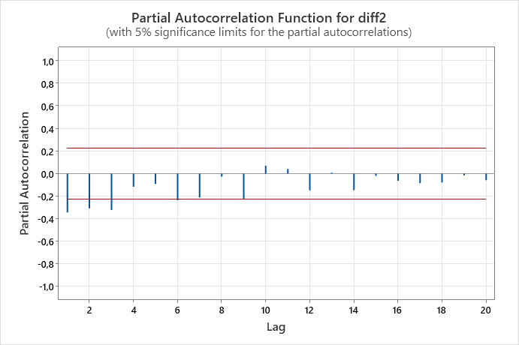
DATA TRAINING |  |  |  |  |  | DATA TESTING |  |  | Uji Asumsi | p-value
Periode | Data Inflasi | Transformasi | Invers Transformasi | DIFF1 | DIFF2 | Periode | Testing | Transformasi | Uji Signifikansi Parameter | MA 1 | 0
2024-01-15 | 6.96 | 1.93414 | 6.96 | * | * | 2024-09-21 | 1.6 | 1.17328 |  | MA 2 | 0.031
2024-02-15 | 6.29 | 1.86871 | 6.29 | -0.065430 | * | 2024-10-21 | 1.66 | 1.18806 | Uji Independensi | Lag 12 | 0.402
2024-03-15 | 6.38 | 1.87776 | 6.38 | 0.009048 | 0.074478 | 2024-11-21 | 1.75 | 1.20958 |  | Lag 24 | 0.843
2024-04-15 | 6.79 | 1.91794 | 6.79 | 0.040188 | 0.031139 | 2024-12-21 | 1.87 | 1.23716 |  | Lag 36 | 0.911
2024-05-15 | 7.15 | 1.95193 | 7.15 | 0.033986 | -0.006202 | 2024-01-22 | 2.18 | 1.30339 |  | Lag 48 | 0.932 | kelas sat
2024-06-15 | 7.26 | 1.96209 | 7.26 | 0.010159 | -0.023827 | 2024-02-22 | 2.06 | 1.27854 | Uji Normalitas | Residu | 0.164
2024-07-15 | 7.26 | 1.96209 | 7.26 | 0.000000 | -0.010159 | 2024-03-22 | 2.64 | 1.39106
2024-08-15 | 7.18 | 1.95471 | 7.18 | -0.007378 | -0.007378 | 2024-04-22 | 3.47 | 1.52655
2024-09-15 | 6.83 | 1.92178 | 6.83 | -0.032933 | -0.025555 | 2024-05-22 | 3.55 | 1.53843
2024-10-15 | 6.25 | 1.86466 | 6.25 | -0.057119 | -0.024186 | 2024-06-22 | 4.35 | 1.64849
2024-11-15 | 4.89 | 1.71540 | 4.89 | -0.149260 | -0.092140 | 2024-07-22 | 4.94 | 1.72134
2024-12-15 | 3.35 | 1.50840 | 3.35 | -0.207003 | -0.057743 | 2024-08-22 | 4.69 | 1.69121
2024-01-16 | 4.14 | 1.62099 | 4.14 | 0.112594 | 0.319597
2024-02-16 | 4.42 | 1.65746 | 4.42 | 0.036473 | -0.076121 | lambda | 0.34
2024-03-16 | 4.45 | 1.66128 | 4.45 | 0.003816 | -0.032656
2024-04-16 | 3.6 | 1.54576 | 3.60 | -0.115516 | -0.119332
2024-05-16 | 3.33 | 1.50533 | 3.33 | -0.040435 | 0.075080
2024-06-16 | 3.45 | 1.52356 | 3.45 | 0.018229 | 0.058664 | ACF Data Asli
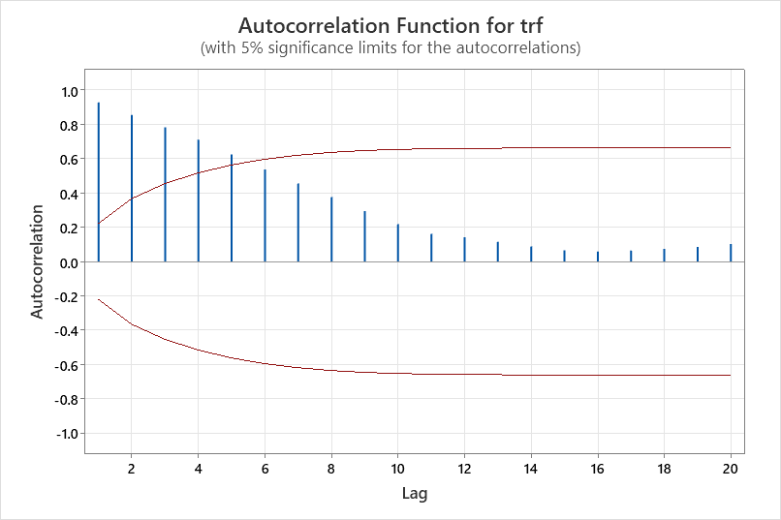
2024-07-16 | 3.21 | 1.48666 | 3.21 | -0.036896 | -0.055125
2024-08-16 | 2.79 | 1.41744 | 2.79 | -0.069218 | -0.032322
2024-09-16 | 3.07 | 1.46429 | 3.07 | 0.046847 | 0.116065
2024-10-16 | 3.31 | 1.50225 | 3.31 | 0.037958 | -0.008890
2024-11-16 | 3.58 | 1.54284 | 3.58 | 0.040590 | 0.002632
2024-12-16 | 3.02 | 1.45614 | 3.02 | -0.086700 | -0.127290
2024-01-17 | 3.49 | 1.52954 | 3.49 | 0.073402 | 0.160102
2024-02-17 | 3.83 | 1.57866 | 3.83 | 0.049117 | -0.024285
2024-03-17 | 3.61 | 1.54722 | 3.61 | -0.031435 | -0.080552
2024-04-17 | 4.17 | 1.62497 | 4.17 | 0.077752 | 0.109187
2024-05-17 | 4.33 | 1.64591 | 4.33 | 0.020936 | -0.056816
2024-06-17 | 4.37 | 1.65106 | 4.37 | 0.005154 | -0.015782
2024-07-17 | 3.88 | 1.58563 | 3.88 | -0.065430 | -0.070584
2024-08-17 | 3.82 | 1.57725 | 3.82 | -0.008380 | 0.057050
2024-09-17 | 3.72 | 1.56309 | 3.72 | -0.014161 | -0.005782
2024-10-17 | 3.58 | 1.54284 | 3.58 | -0.020255 | -0.006093
2024-11-17 | 3.3 | 1.50070 | 3.30 | -0.042135 | -0.021880
2024-12-17 | 3.61 | 1.54722 | 3.61 | 0.046518 | 0.088653
2024-01-18 | 3.25 | 1.49293 | 3.25 | -0.054288 | -0.100807
2024-02-18 | 3.18 | 1.48192 | 3.18 | -0.011012 | 0.043277
2024-03-18 | 3.4 | 1.51601 | 3.40 | 0.034091 | 0.045103
2024-04-18 | 3.41 | 1.51753 | 3.41 | 0.001515 | -0.032577
2024-05-18 | 3.23 | 1.48980 | 3.23 | -0.027724 | -0.029239
2024-06-18 | 3.12 | 1.47236 | 3.12 | -0.017448 | 0.010276
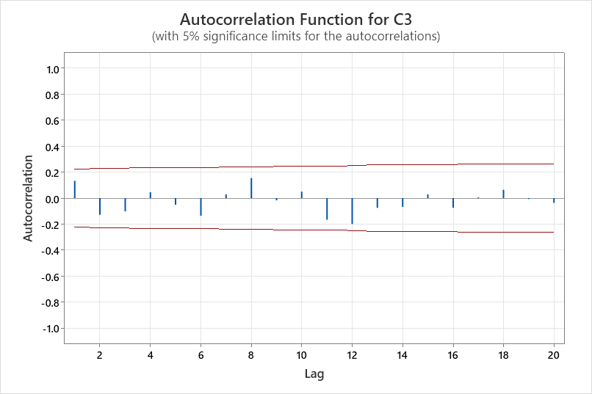
2024-07-18 | 3.18 | 1.48192 | 3.18 | 0.009566 | 0.027014 | ACF Diff1
2024-08-18 | 3.2 | 1.48508 | 3.20 | 0.003162 | -0.006404 |  |  |  |  |  | Mengindikasikan Random Walk
2024-09-18 | 2.88 | 1.43283 | 2.88 | -0.052258 | -0.055420 |  |  |  |  |  | karena semua lag dibawah
2024-10-18 | 3.16 | 1.47875 | 3.16 | 0.045920 | 0.098178 |  |  |  |  |  | ambang batas
2024-11-18 | 3.23 | 1.48980 | 3.23 | 0.011057 | -0.034863
2024-12-18 | 3.13 | 1.47396 | 3.13 | -0.015845 | -0.026902
2024-01-19 | 2.82 | 1.42261 | 2.82 | -0.051352 | -0.035507
2024-02-19 | 2.57 | 1.37841 | 2.57 | -0.044200 | 0.007152
2024-03-19 | 2.48 | 1.36180 | 2.48 | -0.016606 | 0.027594
2024-04-19 | 2.83 | 1.42432 | 2.83 | 0.062519 | 0.079124
2024-05-19 | 3.32 | 1.50379 | 3.32 | 0.079470 | 0.016951
2024-06-19 | 3.28 | 1.49760 | 3.28 | -0.006185 | -0.085655
2024-07-19 | 3.32 | 1.50379 | 3.32 | 0.006185 | 0.012370
2024-08-19 | 3.49 | 1.52954 | 3.49 | 0.025750 | 0.019565
2024-09-19 | 3.39 | 1.51450 | 3.39 | -0.015044 | -0.040794
2024-10-19 | 3.13 | 1.47396 | 3.13 | -0.040537 | -0.025493
2024-11-19 | 3 | 1.45285 | 3.00 | -0.021106 | 0.019431
2024-12-19 | 2.72 | 1.40525 | 2.72 | -0.047602 | -0.026496
2024-01-20 | 2.68 | 1.39819 | 2.68 | -0.007061 | 0.040541
2024-02-20 | 2.98 | 1.44955 | 2.98 | 0.051362 | 0.058423
2024-03-20 | 2.96 | 1.44624 | 2.96 | -0.003315 | -0.054677
2024-04-20 | 2.67 | 1.39641 | 2.67 | -0.049823 | -0.046508
2024-05-20 | 2.19 | 1.30542 | 2.19 | -0.090991 | -0.041167 | ACF Diff2
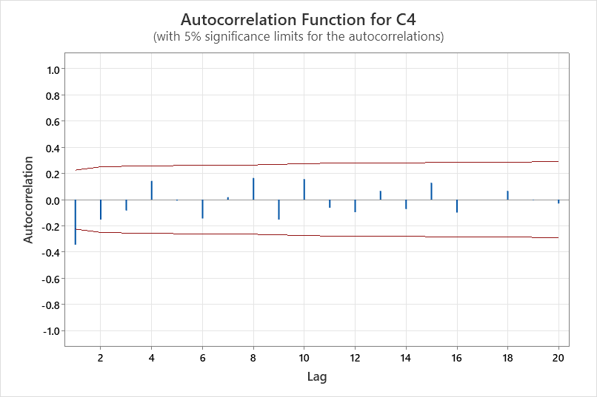
2024-06-20 | 1.96 | 1.25709 | 1.96 | -0.048330 | 0.042660
2024-07-20 | 1.54 | 1.15813 | 1.54 | -0.098963 | -0.050633
2024-08-20 | 1.32 | 1.09899 | 1.32 | -0.059136 | 0.039827
2024-09-20 | 1.42 | 1.12662 | 1.42 | 0.027628 | 0.086764
2024-10-20 | 1.44 | 1.13199 | 1.44 | 0.005370 | -0.022258
2024-11-20 | 1.59 | 1.17078 | 1.59 | 0.038788 | 0.033417
2024-12-20 | 1.68 | 1.19290 | 1.68 | 0.022124 | -0.016664
2024-01-21 | 1.55 | 1.16068 | 1.55 | -0.032222 | -0.054346
2024-02-21 | 1.38 | 1.11573 | 1.38 | -0.044951 | -0.012729
2024-03-21 | 1.37 | 1.11297 | 1.37 | -0.002755 | 0.042196
2024-04-21 | 1.42 | 1.12662 | 1.42 | 0.013648 | 0.016403
2024-05-21 | 1.68 | 1.19290 | 1.68 | 0.066282 | 0.052634
2024-06-21 | 1.33 | 1.10182 | 1.33 | -0.091086 | -0.157367
2024-07-21 | 1.52 | 1.15299 | 1.52 | 0.051176 | 0.142262
2024-08-21 | 1.59 | 1.17078 | 1.59 | 0.017786 | -0.033390

 |  |  |  |  |  | PACF DIFF2

Random Walk (0,1,0)
Nilai Aktual | Transformasi | Transformasi Forecast | Forecast Invers | e | e/aktual | ABS e/aktual | e^2
6.96 | 1.93414 | * | * | * | * | * | *
6.29 | 1.86871 | 1.93414 | 6.959999999 | -0.6699999988 | -0.1065182828 | 0.1065182828 | 0.4488999984 | Uji Normalitas
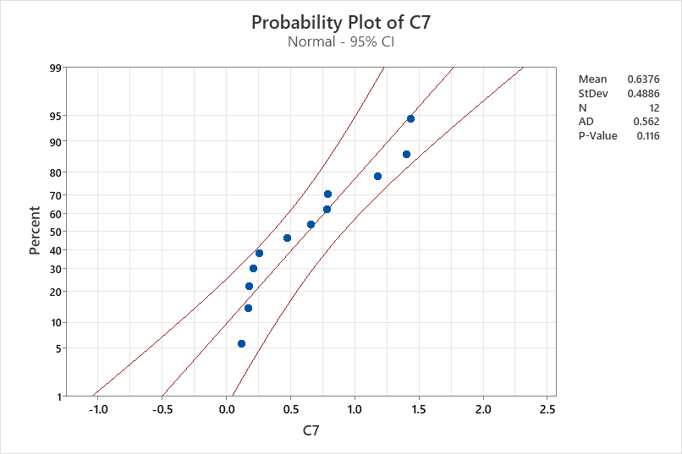
6.38 | 1.87776 | 1.86871 | 6.289999998 | 0.0900000024 | 0.01410658345 | 0.01410658345 | 0.008100000432
6.79 | 1.91794 | 1.87776 | 6.379999997 | 0.4100000033 | 0.06038291654 | 0.06038291654 | 0.1681000027
7.15 | 1.95193 | 1.91794 | 6.79 | 0.3600000001 | 0.05034965036 | 0.05034965036 | 0.1296000001
7.26 | 1.96209 | 1.95193 | 7.150000004 | 0.109999996 | 0.0151515146 | 0.0151515146 | 0.01209999911
7.26 | 1.96209 | 1.96209 | 7.260000004 | -4.084050431E-09 | -5.625413817E-10 | 5.625413817E-10 | 0
7.18 | 1.95471 | 1.96209 | 7.260000004 | -0.08000000408 | -0.01114206185 | 0.01114206185 | 0.006400000653
6.83 | 1.92178 | 1.95471 | 7.179999997 | -0.349999997 | -0.05124450908 | 0.05124450908 | 0.1224999979
6.25 | 1.86466 | 1.92178 | 6.830000003 | -0.5800000028 | -0.09280000045 | 0.09280000045 | 0.3364000032
4.89 | 1.71540 | 1.86466 | 6.249999995 | -1.359999995 | -0.2781186084 | 0.2781186084 | 1.849599987
3.35 | 1.50840 | 1.71540 | 4.889999998 | -1.539999998 | -0.4597014921 | 0.4597014921 | 2.371599995
4.14 | 1.62099 | 1.50840 | 3.350000001 | 0.789999999 | 0.1908212558 | 0.1908212558 | 0.6240999984
4.42 | 1.65746 | 1.62099 | 4.14 | 0.2800000003 | 0.06334841636 | 0.06334841636 | 0.07840000017
4.45 | 1.66128 | 1.65746 | 4.420000002 | 0.02999999817 | 0.006741572621 | 0.006741572621 | 0.0008999998899
3.6 | 1.54576 | 1.66128 | 4.450000001 | -0.8500000007 | -0.2361111113 | 0.2361111113 | 0.7225000011
3.33 | 1.50533 | 1.54576 | 3.600000002 | -0.2700000016 | -0.08108108155 | 0.08108108155 | 0.07290000084
3.45 | 1.52356 | 1.50533 | 3.330000001 | 0.1199999988 | 0.03478260836 | 0.03478260836 | 0.01439999972
3.21 | 1.48666 | 1.52356 | 3.449999998 | -0.239999998 | -0.07476635451 | 0.07476635451 | 0.05759999903
2.79 | 1.41744 | 1.48666 | 3.210000002 | -0.4200000019 | -0.1505376351 | 0.1505376351 | 0.1764000016
3.07 | 1.46429 | 1.41744 | 2.790000001 | 0.2799999987 | 0.0912052113 | 0.0912052113 | 0.07839999926
3.31 | 1.50225 | 1.46429 | 3.069999998 | 0.2400000025 | 0.07250755361 | 0.07250755361 | 0.05760000118
3.58 | 1.54284 | 1.50225 | 3.310000002 | 0.2699999977 | 0.07541899377 | 0.07541899377 | 0.07289999875
3.02 | 1.45614 | 1.54284 | 3.579999999 | -0.5599999989 | -0.1854304632 | 0.1854304632 | 0.3135999987 | Random Walk
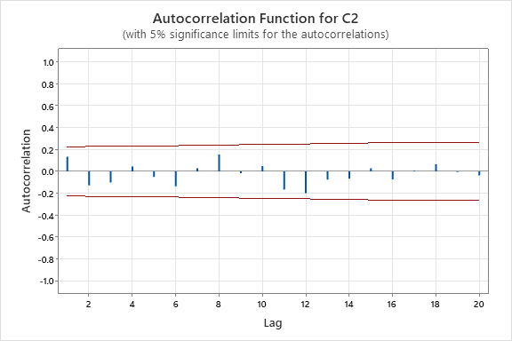
3.49 | 1.52954 | 1.45614 | 3.019999997 | 0.4700000026 | 0.1346704878 | 0.1346704878 | 0.2209000024
3.83 | 1.57866 | 1.52954 | 3.489999997 | 0.3400000025 | 0.08877284662 | 0.08877284662 | 0.1156000017
3.61 | 1.54722 | 1.57866 | 3.830000002 | -0.2200000024 | -0.06094182893 | 0.06094182893 | 0.04840000107
4.17 | 1.62497 | 1.54722 | 3.610000002 | 0.5599999978 | 0.1342925654 | 0.1342925654 | 0.3135999975
4.33 | 1.64591 | 1.62497 | 4.169999997 | 0.1600000027 | 0.03695150178 | 0.03695150178 | 0.02560000086
4.37 | 1.65106 | 1.64591 | 4.329999997 | 0.04000000312 | 0.009153318792 | 0.009153318792 | 0.00160000025
3.88 | 1.58563 | 1.65106 | 4.369999997 | -0.4899999967 | -0.1262886589 | 0.1262886589 | 0.2400999967
3.82 | 1.57725 | 1.58563 | 3.879999999 | -0.05999999852 | -0.0157068059 | 0.0157068059 | 0.003599999822
3.72 | 1.56309 | 1.57725 | 3.819999998 | -0.09999999778 | -0.02688171983 | 0.02688171983 | 0.009999999556
3.58 | 1.54284 | 1.56309 | 3.719999999 | -0.1399999992 | -0.03910614502 | 0.03910614502 | 0.01959999976
3.3 | 1.50070 | 1.54284 | 3.579999999 | -0.2799999989 | -0.0848484845 | 0.0848484845 | 0.07839999936
3.61 | 1.54722 | 1.50070 | 3.299999997 | 0.3100000028 | 0.08587257694 | 0.08587257694 | 0.09610000171
3.25 | 1.49293 | 1.54722 | 3.610000002 | -0.3600000022 | -0.1107692314 | 0.1107692314 | 0.1296000016
3.18 | 1.48192 | 1.49293 | 3.250000003 | -0.07000000297 | -0.02201257955 | 0.02201257955 | 0.004900000415
3.4 | 1.51601 | 1.48192 | 3.180000002 | 0.219999998 | 0.06470588177 | 0.06470588177 | 0.04839999913
3.41 | 1.51753 | 1.51601 | 3.399999999 | 0.01000000068 | 0.002932551518 | 0.002932551518 | 0.0001000000135
3.23 | 1.48980 | 1.51753 | 3.410000002 | -0.1800000017 | -0.05572755471 | 0.05572755471 | 0.03240000062
3.12 | 1.47236 | 1.48980 | 3.23 | -0.11 | -0.03525641025 | 0.03525641025 | 0.01209999999
3.18 | 1.48192 | 1.47236 | 3.120000002 | 0.05999999802 | 0.01886792391 | 0.01886792391 | 0.003599999762
3.2 | 1.48508 | 1.48192 | 3.180000002 | 0.01999999803 | 0.006249999384 | 0.006249999384 | 0.0003999999211
2.88 | 1.43283 | 1.48508 | 3.199999997 | -0.3199999972 | -0.1111111101 | 0.1111111101 | 0.1023999982
3.16 | 1.47875 | 1.43283 | 2.879999998 | 0.2800000023 | 0.08860759566 | 0.08860759566 | 0.07840000128
3.23 | 1.48980 | 1.47875 | 3.160000001 | 0.06999999913 | 0.02167182636 | 0.02167182636 | 0.004899999879
3.13 | 1.47396 | 1.48980 | 3.23 | -0.09999999997 | -0.03194888178 | 0.03194888178 | 0.009999999994
2.82 | 1.42261 | 1.47396 | 3.129999999 | -0.3099999991 | -0.1099290777 | 0.1099290777 | 0.09609999942
2.57 | 1.37841 | 1.42261 | 2.819999999 | -0.2499999995 | -0.0972762644 | 0.0972762644 | 0.06249999975
2.48 | 1.36180 | 1.37841 | 2.570000001 | -0.09000000097 | -0.03629032297 | 0.03629032297 | 0.008100000175
2.83 | 1.42432 | 1.36180 | 2.480000002 | 0.3499999984 | 0.1236749111 | 0.1236749111 | 0.1224999989
3.32 | 1.50379 | 1.42432 | 2.830000001 | 0.489999999 | 0.1475903611 | 0.1475903611 | 0.240099999
3.28 | 1.49760 | 1.50379 | 3.32 | -0.0400000001 | -0.01219512198 | 0.01219512198 | 0.001600000008
3.32 | 1.50379 | 1.49760 | 3.279999998 | 0.04000000173 | 0.01204819329 | 0.01204819329 | 0.001600000138
3.49 | 1.52954 | 1.50379 | 3.32 | 0.1699999999 | 0.04871060169 | 0.04871060169 | 0.02889999997
3.39 | 1.51450 | 1.52954 | 3.489999997 | -0.09999999745 | -0.02949852432 | 0.02949852432 | 0.00999999949
3.13 | 1.47396 | 1.51450 | 3.390000003 | -0.2600000026 | -0.08306709348 | 0.08306709348 | 0.06760000135
3 | 1.45285 | 1.47396 | 3.129999999 | -0.1299999991 | -0.04333333302 | 0.04333333302 | 0.01689999976
2.72 | 1.40525 | 1.45285 | 3.000000002 | -0.2800000022 | -0.1029411773 | 0.1029411773 | 0.07840000126
2.68 | 1.39819 | 1.40525 | 2.72 | -0.04000000027 | -0.01492537323 | 0.01492537323 | 0.001600000022
2.98 | 1.44955 | 1.39819 | 2.679999997 | 0.3000000027 | 0.1006711418 | 0.1006711418 | 0.09000000161
2.96 | 1.44624 | 1.44955 | 2.980000001 | -0.02000000103 | -0.006756757106 | 0.006756757106 | 0.0004000000414
2.67 | 1.39641 | 1.44624 | 2.959999999 | -0.2899999986 | -0.1086142317 | 0.1086142317 | 0.08409999921
2.19 | 1.30542 | 1.39641 | 2.669999999 | -0.4799999994 | -0.2191780819 | 0.2191780819 | 0.2303999994
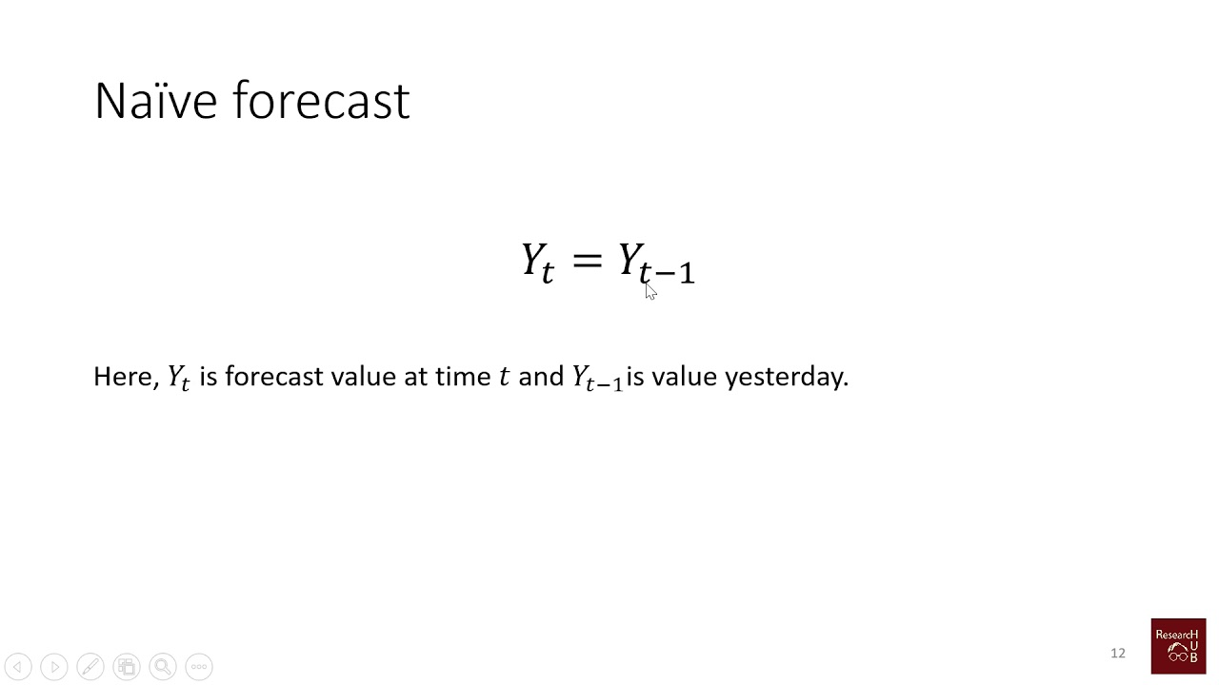
1.96 | 1.25709 | 1.30542 | 2.19 | -0.2299999996 | -0.1173469386 | 0.1173469386 | 0.05289999984
1.54 | 1.15813 | 1.25709 | 1.960000001 | -0.4200000008 | -0.2727272733 | 0.2727272733 | 0.1764000007
1.32 | 1.09899 | 1.15813 | 1.539999999 | -0.2199999994 | -0.1666666662 | 0.1666666662 | 0.04839999973
1.42 | 1.12662 | 1.09899 | 1.319999998 | 0.1000000015 | 0.07042253628 | 0.07042253628 | 0.0100000003
1.44 | 1.13199 | 1.12662 | 1.420000001 | 0.01999999899 | 0.01388888818 | 0.01388888818 | 0.0003999999594
1.59 | 1.17078 | 1.13199 | 1.439999998 | 0.1500000018 | 0.09433962376 | 0.09433962376 | 0.02250000053
1.68 | 1.19290 | 1.17078 | 1.59 | 0.08999999978 | 0.05357142844 | 0.05357142844 | 0.00809999996
1.55 | 1.16068 | 1.19290 | 1.680000001 | -0.1300000013 | -0.08387096858 | 0.08387096858 | 0.01690000034
1.38 | 1.11573 | 1.16068 | 1.549999998 | -0.1699999981 | -0.1231884044 | 0.1231884044 | 0.02889999935
1.37 | 1.11297 | 1.11573 | 1.380000002 | -0.01000000163 | -0.007299271266 | 0.007299271266 | 0.0001000000327
1.42 | 1.12662 | 1.11297 | 1.37 | 0.05000000005 | 0.03521126764 | 0.03521126764 | 0.002500000005
1.68 | 1.19290 | 1.12662 | 1.420000001 | 0.259999999 | 0.1547619042 | 0.1547619042 | 0.06759999947
1.33 | 1.10182 | 1.19290 | 1.680000001 | -0.3500000013 | -0.2631578957 | 0.2631578957 | 0.1225000009
1.52 | 1.15299 | 1.10182 | 1.33 | 0.19 | 0.125 | 0.125 | 0.03610000001
1.59 | 1.17078 | 1.15299 | 1.519999999 | 0.07000000111 | 0.04402515793 | 0.04402515793 | 0.004900000155
1.6 | 1.17328 | 1.17078 | 1.59 | 0.01000000 | 0.00625000 | 0.00625000 | 0.00010000
1.66 | 1.18806 | 1.17328 | 1.6 | 0.06000000 | 0.01769912 | 0.01769912 | 0.00360000
1.75 | 1.20958 | 1.18806 | 1.660000001 | 0.09000000 | 0.02875399 | 0.02875399 | 0.00810000
1.87 | 1.23716 | 1.20958 | 1.750000002 | 0.12000000 | 0.04000000 | 0.04000000 | 0.01440000
2.18 | 1.30339 | 1.23716 | 1.869999999 | 0.31000000 | 0.11397059 | 0.11397059 | 0.09610000
2.06 | 1.27854 | 1.30339 | 2.180000002 | -0.12000000 | -0.04477612 | 0.04477612 | 0.01440000
2.64 | 1.39106 | 1.27854 | 2.059999998 | 0.58000000 | 0.19463087 | 0.19463087 | 0.33640000
3.47 | 1.52655 | 1.39106 | 2.639999998 | 0.83000000 | 0.28040541 | 0.28040541 | 0.68890000
3.55 | 1.53843 | 1.52655 | 3.469999998 | 0.08000000 | 0.02996255 | 0.02996255 | 0.00640000
4.35 | 1.64849 | 1.53843 | 3.549999999 | 0.80000000 | 0.36529680 | 0.36529680 | 0.64000000
4.94 | 1.72134 | 1.64849 | 4.349999998 | 0.59000000 | 0.30102041 | 0.30102041 | 0.34810000
4.69 | 1.69121 | 1.72134 | 4.940000002 | -0.25000000 | -0.16233766 | 0.16233766 | 0.06250000
 | Training |  |  | Testing
 | MAPE (%) | 8.528854629 |  | MAPE (%) | 13.209196
 | MSE | 0.9218916655 |  | MSE | 0.1849166677
 | RMSE | 0.9601518971 |  | RMSE | 0.4300193806
 | MAD | -0.4474999994 |  | MAD | 0.2583333336
 | MPE (%) | -16.2902701700 |  | MPE (%) | 9.7572996020

ARIMA(0,2,1)
Nilai Aktual | Transformasi | Residuals | Fits | Forecast | e | e/aktual | ABS e/aktual | e^2 | theta1 | 0.9728
6.96 | 1.93414 | * | * | * | * | * | * | *
6.29 | 1.86871 | * | * | * | * | * | * | *
6.38 | 1.87776 | 0.015255 | 1.86250 | 6.228755934 | 0.151244066 | 0.023705966 | 0.023705966 | 0.022874767 | Persamaan ARIMA(0,2,1)
6.79 | 1.91794 | 0.045978 | 1.87196 | 6.322304396 | 0.467695604 | 0.068880060 | 0.068880060 | 0.218739178
7.15 | 1.95193 | 0.038525 | 1.91340 | 6.742851219 | 0.407148781 | 0.056943885 | 0.056943885 | 0.165770130
7.26 | 1.96209 | 0.013648 | 1.94844 | 7.11247359 | 0.147526410 | 0.020320442 | 0.020320442 | 0.021764042
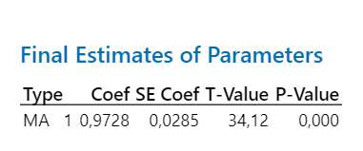
7.26 | 1.96209 | 0.003117 | 1.95897 | 7.226125419 | 0.033874581 | 0.004665920 | 0.004665920 | 0.001147487 | Uji Signifikansi Parameter
7.18 | 1.95471 | -0.004345 | 1.95906 | 7.227046687 | -0.047046687 | -0.006552463 | 0.006552463 | 0.002213391
6.83 | 1.92178 | -0.029782 | 1.95156 | 7.146012256 | -0.316012256 | -0.046268266 | 0.046268266 | 0.099863746
6.25 | 1.86466 | -0.053157 | 1.91782 | 6.788667223 | -0.538667223 | -0.086186756 | 0.086186756 | 0.290162378
4.89 | 1.71540 | -0.143850 | 1.85925 | 6.196817277 | -1.306817277 | -0.267242797 | 0.267242797 | 1.707771395
3.35 | 1.50840 | -0.197675 | 1.70607 | 4.812203847 | -1.462203847 | -0.436478760 | 0.436478760 | 2.138040090
4.14 | 1.62099 | 0.127306 | 1.49368 | 3.254806809 | 0.885193191 | 0.213814780 | 0.213814780 | 0.783566985
4.42 | 1.65746 | 0.047717 | 1.60974 | 4.056100611 | 0.363899389 | 0.082330179 | 0.082330179 | 0.132422765
4.45 | 1.66128 | 0.013761 | 1.64752 | 4.342452039 | 0.107547961 | 0.024168081 | 0.024168081 | 0.011566564
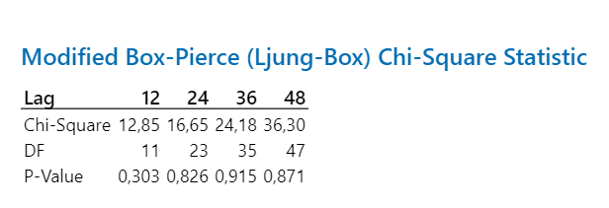
3.6 | 1.54576 | -0.105945 | 1.65171 | 4.375023394 | -0.775023394 | -0.215284276 | 0.215284276 | 0.600661262 | Uji Independensi
3.33 | 1.50533 | -0.027979 | 1.53331 | 3.515345532 | -0.185345532 | -0.055659319 | 0.055659319 | 0.034352966
3.45 | 1.52356 | 0.031446 | 1.49211 | 3.244731623 | 0.205268377 | 0.059498080 | 0.059498080 | 0.042135107
3.21 | 1.48666 | -0.024535 | 1.51119 | 3.368318769 | -0.158318769 | -0.049320489 | 0.049320489 | 0.025064833
2.79 | 1.41744 | -0.056188 | 1.47363 | 3.127956313 | -0.337956313 | -0.121131295 | 0.121131295 | 0.114214470
3.07 | 1.46429 | 0.061407 | 1.40288 | 2.706546735 | 0.363453265 | 0.118388686 | 0.118388686 | 0.132098276
3.31 | 1.50225 | 0.050845 | 1.45140 | 2.991207786 | 0.318792214 | 0.096311847 | 0.096311847 | 0.101628476
3.58 | 1.54284 | 0.052093 | 1.49075 | 3.236010477 | 0.343989523 | 0.096086459 | 0.096086459 | 0.118328792
3.02 | 1.45614 | -0.076617 | 1.53275 | 3.511617307 | -0.491617307 | -0.162787188 | 0.162787188 | 0.241687576
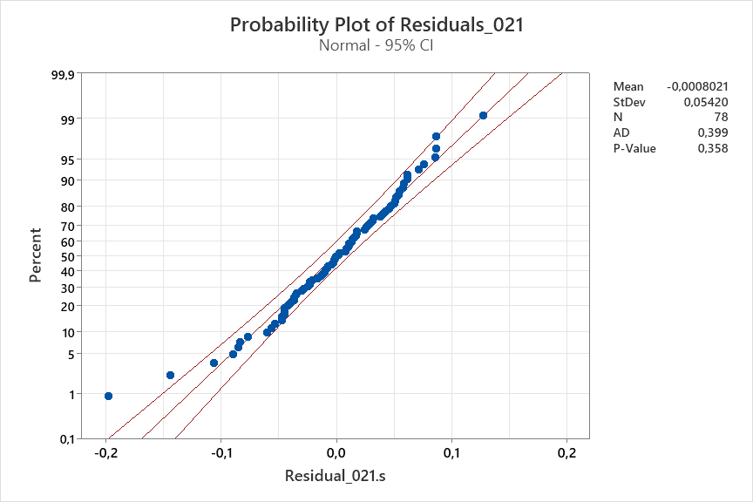
3.49 | 1.52954 | 0.085572 | 1.44397 | 2.946361227 | 0.543638773 | 0.155770422 | 0.155770422 | 0.295543116 | Uji Normalitas
3.83 | 1.57866 | 0.058957 | 1.51970 | 3.424376941 | 0.405623059 | 0.105906804 | 0.105906804 | 0.164530066
3.61 | 1.54722 | -0.023201 | 1.57042 | 3.771542384 | -0.161542384 | -0.044748583 | 0.044748583 | 0.026095942
4.17 | 1.62497 | 0.086618 | 1.53836 | 3.549496462 | 0.620503538 | 0.148801808 | 0.148801808 | 0.385024641
4.33 | 1.64591 | 0.027443 | 1.61847 | 4.121080575 | 0.208919425 | 0.048249290 | 0.048249290 | 0.043647326
4.37 | 1.65106 | 0.010913 | 1.64015 | 4.285588905 | 0.084411095 | 0.019316040 | 0.019316040 | 0.007125233
3.88 | 1.58563 | -0.059968 | 1.64560 | 4.327616756 | -0.447616756 | -0.115365143 | 0.115365143 | 0.200360760
3.82 | 1.57725 | -0.001284 | 1.57854 | 3.829156554 | -0.009156554 | -0.002397004 | 0.002397004 | 0.000083842
3.72 | 1.56309 | -0.007031 | 1.57012 | 3.769430982 | -0.049430982 | -0.013287898 | 0.013287898 | 0.002443422
3.58 | 1.54284 | -0.012933 | 1.55577 | 3.668982113 | -0.088982113 | -0.024855339 | 0.024855339 | 0.007917816
3.3 | 1.50070 | -0.034461 | 1.53516 | 3.527879177 | -0.227879177 | -0.069054296 | 0.069054296 | 0.051928919
3.61 | 1.54722 | 0.055131 | 1.49209 | 3.244606745 | 0.365393255 | 0.101216968 | 0.101216968 | 0.133512231
3.25 | 1.49293 | -0.047177 | 1.54011 | 3.561418388 | -0.311418388 | -0.095821042 | 0.095821042 | 0.096981412
3.18 | 1.48192 | -0.002615 | 1.48454 | 3.196535494 | -0.016535494 | -0.005199841 | 0.005199841 | 0.000273423
3.4 | 1.51601 | 0.042558 | 1.47345 | 3.126855813 | 0.273144187 | 0.080336526 | 0.080336526 | 0.074607747
3.41 | 1.51753 | 0.008823 | 1.50870 | 3.352019079 | 0.057980921 | 0.017003203 | 0.017003203 | 0.003361787
3.23 | 1.48980 | -0.020656 | 1.51046 | 3.363499368 | -0.133499368 | -0.041331074 | 0.041331074 | 0.017822081
3.12 | 1.47236 | -0.009818 | 1.48217 | 3.181584698 | -0.061584698 | -0.019738685 | 0.019738685 | 0.003792675
3.18 | 1.48192 | 0.017464 | 1.46446 | 3.071032548 | 0.108967452 | 0.034266494 | 0.034266494 | 0.011873906
3.2 | 1.48508 | 0.010584 | 1.47450 | 3.133383496 | 0.066616504 | 0.020817658 | 0.020817658 | 0.004437759
2.88 | 1.43283 | -0.045124 | 1.47795 | 3.154999421 | -0.274999421 | -0.095485910 | 0.095485910 | 0.075624682
3.16 | 1.47875 | 0.054283 | 1.42446 | 2.830839695 | 0.329160305 | 0.104164654 | 0.104164654 | 0.108346507
3.23 | 1.48980 | 0.017941 | 1.47186 | 3.116925874 | 0.113074126 | 0.035007469 | 0.035007469 | 0.012785758
3.13 | 1.47396 | -0.009449 | 1.48341 | 3.189386183 | -0.059386183 | -0.018973221 | 0.018973221 | 0.003526719
2.82 | 1.42261 | -0.044699 | 1.46730 | 3.088628581 | -0.268628581 | -0.095258362 | 0.095258362 | 0.072161315
2.57 | 1.37841 | -0.036329 | 1.41474 | 2.774358827 | -0.204358827 | -0.079517053 | 0.079517053 | 0.041762530
2.48 | 1.36180 | -0.007746 | 1.36955 | 2.521716219 | -0.041716219 | -0.016821056 | 0.016821056 | 0.001740243
2.83 | 1.42432 | 0.071590 | 1.35273 | 2.43172696 | 0.398273041 | 0.140732523 | 0.140732523 | 0.158621415
3.32 | 1.50379 | 0.086591 | 1.41720 | 2.788586667 | 0.531413333 | 0.160064257 | 0.160064257 | 0.282400130
3.28 | 1.49760 | -0.001422 | 1.49903 | 3.289169129 | -0.009169129 | -0.002795466 | 0.002795466 | 0.000084073
3.32 | 1.50379 | 0.010986 | 1.49280 | 3.249167215 | 0.070832785 | 0.021335176 | 0.021335176 | 0.005017283
3.49 | 1.52954 | 0.030252 | 1.49929 | 3.290850534 | 0.199149466 | 0.057062884 | 0.057062884 | 0.039660510
3.39 | 1.51450 | -0.011366 | 1.52586 | 3.4653734 | -0.075373400 | -0.022234041 | 0.022234041 | 0.005681149
3.13 | 1.47396 | -0.036550 | 1.51051 | 3.363813914 | -0.233813914 | -0.074700931 | 0.074700931 | 0.054668946
3 | 1.45285 | -0.016123 | 1.46897 | 3.098978174 | -0.098978174 | -0.032992725 | 0.032992725 | 0.009796679
2.72 | 1.40525 | -0.042180 | 1.44743 | 2.967187569 | -0.247187569 | -0.090877783 | 0.090877783 | 0.061101694
2.68 | 1.39819 | -0.000489 | 1.39868 | 2.682759825 | -0.002759825 | -0.001029786 | 0.001029786 | 0.000007617
2.98 | 1.44955 | 0.057947 | 1.39160 | 2.643048569 | 0.336951431 | 0.113070950 | 0.113070950 | 0.113536267
2.96 | 1.44624 | 0.001691 | 1.44454 | 2.949830923 | 0.010169077 | 0.003435499 | 0.003435499 | 0.000103410
2.67 | 1.39641 | -0.044863 | 1.44128 | 2.930240379 | -0.260240379 | -0.097468307 | 0.097468307 | 0.067725055
2.19 | 1.30542 | -0.084808 | 1.39023 | 2.635382926 | -0.445382926 | -0.203371199 | 0.203371199 | 0.198365951
1.96 | 1.25709 | -0.039838 | 1.29693 | 2.148362646 | -0.188362646 | -0.096103391 | 0.096103391 | 0.035480486
1.54 | 1.15813 | -0.089386 | 1.24751 | 1.91640558 | -0.376405580 | -0.244419208 | 0.244419208 | 0.141681161
1.32 | 1.09899 | -0.047124 | 1.14612 | 1.493493743 | -0.173493743 | -0.131434654 | 0.131434654 | 0.030100079
1.42 | 1.12662 | 0.040923 | 1.08570 | 1.273581941 | 0.146418059 | 0.103111309 | 0.103111309 | 0.021438248
1.44 | 1.13199 | 0.017551 | 1.11444 | 1.375317679 | 0.064682321 | 0.044918279 | 0.044918279 | 0.004183803
1.59 | 1.17078 | 0.050490 | 1.12029 | 1.396653152 | 0.193346848 | 0.121601791 | 0.121601791 | 0.037383004
1.68 | 1.19290 | 0.032451 | 1.16045 | 1.549101203 | 0.130898798 | 0.077915951 | 0.077915951 | 0.017134495
1.55 | 1.16068 | -0.022779 | 1.18346 | 1.641183343 | -0.091183343 | -0.058827963 | 0.058827963 | 0.008314402
1.38 | 1.11573 | -0.034887 | 1.15062 | 1.510803394 | -0.130803394 | -0.094785068 | 0.094785068 | 0.017109528
1.37 | 1.11297 | 0.008259 | 1.10472 | 1.340315083 | 0.029684917 | 0.021667822 | 0.021667822 | 0.000881194
1.42 | 1.12662 | 0.024437 | 1.10218 | 1.331305024 | 0.088694976 | 0.062461251 | 0.062461251 | 0.007866799
1.68 | 1.19290 | 0.076405 | 1.11650 | 1.382797234 | 0.297202766 | 0.176906408 | 0.176906408 | 0.088329484
1.33 | 1.10182 | -0.083043 | 1.18486 | 1.646903907 | -0.316903907 | -0.238273614 | 0.238273614 | 0.100428086
1.52 | 1.15299 | 0.061481 | 1.09151 | 1.293747348 | 0.226252652 | 0.148850429 | 0.148850429 | 0.051190263
1.59 | 1.17078 | 0.026416 | 1.14436 | 1.486781128 | 0.103218872 | 0.064917530 | 0.064917530 | 0.010654136
1.6 | 1.17328 | 0.01041 | 1.16287 | 1.558606143 | 0.041393857 | 0.025871161 | 0.025871161 | 0.001713451
1.66 | 1.18806 | 0.02241 | 1.16565 | 1.569596638 | 0.090403362 | 0.054459857 | 0.054459857 | 0.008172768
1.75 | 1.20958 | 0.02854 | 1.18104 | 1.631321086 | 0.118678914 | 0.067816522 | 0.067816522 | 0.014084685
1.87 | 1.23716 | 0.03383 | 1.20333 | 1.723569155 | 0.146430845 | 0.078305265 | 0.078305265 | 0.021441992
2.18 | 1.30339 | 0.07155 | 1.23184 | 1.846436928 | 0.333563072 | 0.153010583 | 0.153010583 | 0.111264323
2.06 | 1.27854 | -0.02147 | 1.30002 | 2.163433412 | -0.103433412 | -0.050210394 | 0.050210394 | 0.010698471
2.64 | 1.39106 | 0.11648 | 1.27458 | 2.041289206 | 0.598710794 | 0.226784392 | 0.226784392 | 0.358454615
3.47 | 1.52655 | 0.13629 | 1.39027 | 2.635581053 | 0.834418947 | 0.240466555 | 0.240466555 | 0.696254979
3.55 | 1.53843 | 0.00896 | 1.52947 | 3.489524012 | 0.060475988 | 0.017035490 | 0.017035490 | 0.003657345
4.35 | 1.64849 | 0.10690 | 1.54159 | 3.571480283 | 0.778519717 | 0.178970050 | 0.178970050 | 0.606092950
4.94 | 1.72134 | 0.06679 | 1.65456 | 4.397250299 | 0.542749701 | 0.109868361 | 0.109868361 | 0.294577238
4.69 | 1.69121 | -0.03801 | 1.72922 | 5.006834208 | -0.316834208 | -0.067555268 | 0.067555268 | 0.100383915
 |  |  | 1.69806 | 4.746083259

 |  | Training |  |  | Testing
 |  | MAPE (%) | 8.497569272 |  | MAPE (%) | 10.58628248
 |  | MSE | 0.5523420027 |  | MSE | 0.1058628248
 |  | RMSE | 0.7431971493 |  | RMSE | 0.3253656785
 |  | MAD | -0.0687955277 |  | MAD | 0.2604231315
 |  | MPE (%) | -4.3338039260 |  | MPE (%) | 8.6235214380

ARIMA(0,2,2)
Nilai Aktual | Transformasi | Residuals_022 | Fits_022 | Forecast Invers | e | e/aktual | ABS e/aktual | e^2 |  | theta1 | 0.7188
6.96 | 1.93414 | * | * | * | * | * | * | * |  | theta2 | 0.245
6.29 | 1.86871 | * | * | * | * | * | * | *
6.38 | 1.87776 | 0.041766 | 1.83599 | 5.97157178 | 0.40842822 | 0.0640169618 | 0.0640169618 | 0.1668136080 |  | Persamaan ARIMA(0,2,2)
6.79 | 1.91794 | 0.051060 | 1.86688 | 6.27195661 | 0.51804339 | 0.0762950499 | 0.0762950499 | 0.2683689526
7.15 | 1.95193 | 0.040719 | 1.91121 | 6.72013536 | 0.42986464 | 0.0601209291 | 0.0601209291 | 0.1847836114
7.26 | 1.96209 | 0.017933 | 1.94416 | 7.06656876 | 0.19343124 | 0.0266434213 | 0.0266434213 | 0.0374156442
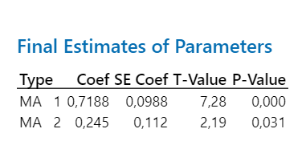
7.26 | 1.96209 | 0.012693 | 1.94940 | 7.12273534 | 0.13726466 | 0.0189069774 | 0.0189069774 | 0.0188415858 |  | Uji Signifikansi Parameter
7.18 | 1.95471 | 0.006133 | 1.94858 | 7.11394922 | 0.06605078 | 0.0091992725 | 0.0091992725 | 0.0043627051
6.83 | 1.92178 | -0.018042 | 1.93982 | 7.02031144 | -0.19031144 | -0.0278640475 | 0.0278640475 | 0.0362184458
6.25 | 1.86466 | -0.035655 | 1.90031 | 6.60805919 | -0.35805919 | -0.0572894707 | 0.0572894707 | 0.1282063846
4.89 | 1.71540 | -0.122183 | 1.83758 | 5.98681875 | -1.09681875 | -0.2242983134 | 0.2242983134 | 1.2030113750
3.35 | 1.50840 | -0.154293 | 1.66269 | 4.46111921 | -1.11111921 | -0.3316773751 | 0.3316773751 | 1.2345858910
4.14 | 1.62099 | 0.178799 | 1.44219 | 2.93571349 | 1.20428652 | 0.2908904627 | 0.2908904627 | 1.4503060110
4.42 | 1.65746 | 0.014658 | 1.64280 | 4.30601355 | 0.11398645 | 0.0257887887 | 0.0257887887 | 0.0129929098
4.45 | 1.66128 | 0.021619 | 1.63966 | 4.28181613 | 0.16818387 | 0.0377941279 | 0.0377941279 | 0.0282858139
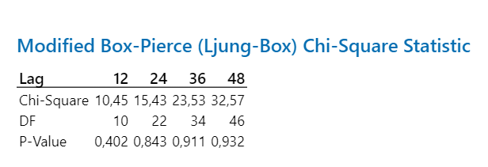
3.6 | 1.54576 | -0.100206 | 1.64597 | 4.33045826 | -0.73045826 | -0.2029050725 | 0.2029050725 | 0.5335692713 |  | Uji Independensi
3.33 | 1.50533 | 0.008339 | 1.49699 | 3.27603196 | 0.05396804 | 0.0162066181 | 0.0162066181 | 0.0029125491
3.45 | 1.52356 | 0.040145 | 1.48341 | 3.18940949 | 0.26059051 | 0.0755334825 | 0.0755334825 | 0.0679074162
3.21 | 1.48666 | -0.024227 | 1.51089 | 3.36630494 | -0.15630494 | -0.0486931274 | 0.0486931274 | 0.0244312339
2.79 | 1.41744 | -0.039916 | 1.45736 | 3.02745540 | -0.23745540 | -0.0851094634 | 0.0851094634 | 0.0563850683
3.07 | 1.46429 | 0.081446 | 1.38284 | 2.59441027 | 0.47558973 | 0.1549152201 | 0.1549152201 | 0.2261855872
3.31 | 1.50225 | 0.039891 | 1.46236 | 3.05809679 | 0.25190321 | 0.0761036882 | 0.0761036882 | 0.0634552262
3.58 | 1.54284 | 0.051230 | 1.49161 | 3.24151921 | 0.33848079 | 0.0945477076 | 0.0945477076 | 0.1145692475
3.02 | 1.45614 | -0.080707 | 1.53684 | 3.53925016 | -0.51925016 | -0.1719371396 | 0.1719371396 | 0.2696207305
3.49 | 1.52954 | 0.114621 | 1.41492 | 2.77541231 | 0.71458770 | 0.2047529213 | 0.2047529213 | 0.5106355746 |  | Uji Normalitas
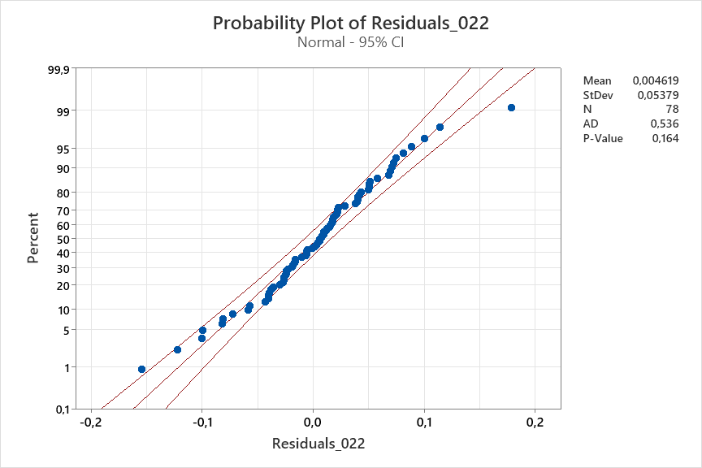
3.83 | 1.57866 | 0.038364 | 1.54029 | 3.56265910 | 0.26734090 | 0.0698018010 | 0.0698018010 | 0.0714711556
3.61 | 1.54722 | -0.024936 | 1.57216 | 3.78381103 | -0.17381103 | -0.0481471004 | 0.0481471004 | 0.0302102750
4.17 | 1.62497 | 0.100647 | 1.52433 | 3.45512948 | 0.71487052 | 0.1714317805 | 0.1714317805 | 0.5110398670
4.33 | 1.64591 | 0.009431 | 1.63648 | 4.25743355 | 0.07256645 | 0.0167589963 | 0.0167589963 | 0.0052658902
4.37 | 1.65106 | 0.015618 | 1.63544 | 4.24953036 | 0.12046964 | 0.0275674229 | 0.0275674229 | 0.0145129336
3.88 | 1.58563 | -0.057050 | 1.64268 | 4.30508703 | -0.42508703 | -0.1095585135 | 0.1095585135 | 0.1806989852
3.82 | 1.57725 | 0.019862 | 1.55739 | 3.68023784 | 0.13976217 | 0.0365869542 | 0.0365869542 | 0.0195334628
3.72 | 1.56309 | -0.005460 | 1.56855 | 3.75835106 | -0.03835106 | -0.0103094258 | 0.0103094258 | 0.0014708041
3.58 | 1.54284 | -0.005159 | 1.54800 | 3.61532534 | -0.03532534 | -0.0098674121 | 0.0098674121 | 0.0012478793
3.3 | 1.50070 | -0.026925 | 1.52763 | 3.47718527 | -0.17718527 | -0.0536925069 | 0.0536925069 | 0.0313946209
3.61 | 1.54722 | 0.068037 | 1.47918 | 3.16275444 | 0.44724556 | 0.1238907363 | 0.1238907363 | 0.2000285891
3.25 | 1.49293 | -0.058487 | 1.55142 | 3.63888819 | -0.38888819 | -0.1196579034 | 0.1196579034 | 0.1512340212
3.18 | 1.48192 | 0.017879 | 1.46404 | 3.06847464 | 0.11152536 | 0.0350708677 | 0.0350708677 | 0.0124379057
3.4 | 1.51601 | 0.043647 | 1.47237 | 3.12006619 | 0.27993381 | 0.0823334749 | 0.0823334749 | 0.0783629405
3.41 | 1.51753 | 0.003171 | 1.51436 | 3.38908264 | 0.02091736 | 0.0061341224 | 0.0061341224 | 0.0004375358
3.23 | 1.48980 | -0.016282 | 1.50608 | 3.33492904 | -0.10492904 | -0.0324857703 | 0.0324857703 | 0.0110101030
3.12 | 1.47236 | -0.000652 | 1.47301 | 3.12406305 | -0.00406305 | -0.0013022599 | 0.0013022599 | 0.0000165084
3.18 | 1.48192 | 0.022563 | 1.45936 | 3.03969078 | 0.14030922 | 0.0441223953 | 0.0441223953 | 0.0196866764
3.2 | 1.48508 | 0.009655 | 1.47543 | 3.13919543 | 0.06080457 | 0.0190014271 | 0.0190014271 | 0.0036971953
2.88 | 1.43283 | -0.042960 | 1.47579 | 3.14143407 | -0.26143407 | -0.0907757173 | 0.0907757173 | 0.0683477708
3.16 | 1.47875 | 0.069659 | 1.40909 | 2.74190386 | 0.41809614 | 0.1323089051 | 0.1323089051 | 0.1748043824
3.23 | 1.48980 | 0.004700 | 1.48510 | 3.20012224 | 0.02987776 | 0.0092500795 | 0.0092500795 | 0.0008926803
3.13 | 1.47396 | -0.006483 | 1.48044 | 3.17066522 | -0.04066522 | -0.0129920840 | 0.0129920840 | 0.0016536603
2.82 | 1.42261 | -0.039017 | 1.46162 | 3.05358585 | -0.23358585 | -0.0828318614 | 0.0828318614 | 0.0545623489
2.57 | 1.37841 | -0.022480 | 1.40089 | 2.69523748 | -0.12523748 | -0.0487305363 | 0.0487305363 | 0.0156844260
2.48 | 1.36180 | 0.001890 | 1.35991 | 2.46988825 | 0.01011175 | 0.0040773172 | 0.0040773172 | 0.0001022474
2.83 | 1.42432 | 0.074984 | 1.34934 | 2.41382536 | 0.41617464 | 0.1470581760 | 0.1470581760 | 0.1732013294
3.32 | 1.50379 | 0.071313 | 1.43248 | 2.87793112 | 0.44206888 | 0.1331532771 | 0.1331532771 | 0.1954248946
3.28 | 1.49760 | -0.016050 | 1.51365 | 3.38446913 | -0.10446913 | -0.0318503438 | 0.0318503438 | 0.0109137987
3.32 | 1.50379 | 0.018278 | 1.48551 | 3.20271152 | 0.11728848 | 0.0353278555 | 0.0353278555 | 0.0137565876
3.49 | 1.52954 | 0.028777 | 1.50076 | 3.30038209 | 0.18961791 | 0.0543317796 | 0.0543317796 | 0.0359549521
3.39 | 1.51450 | -0.015637 | 1.53013 | 3.49398353 | -0.10398353 | -0.0306736077 | 0.0306736077 | 0.0108125745
3.13 | 1.47396 | -0.029694 | 1.50365 | 3.31910847 | -0.18910847 | -0.0604180416 | 0.0604180416 | 0.0357620135
3 | 1.45285 | -0.005739 | 1.45859 | 3.03498809 | -0.03498809 | -0.0116626971 | 0.0116626971 | 0.0012241665
2.72 | 1.40525 | -0.037885 | 1.44313 | 2.94136770 | -0.22136770 | -0.0813851823 | 0.0813851823 | 0.0490036568
2.68 | 1.39819 | 0.011905 | 1.38628 | 2.61343728 | 0.06656272 | 0.0248368346 | 0.0248368346 | 0.0044305952
2.98 | 1.44955 | 0.057713 | 1.39184 | 2.64435595 | 0.33564405 | 0.1126322327 | 0.1126322327 | 0.1126569307
2.96 | 1.44624 | -0.010280 | 1.45652 | 3.02231009 | -0.06231009 | -0.0210507065 | 0.0210507065 | 0.0038825475
2.67 | 1.39641 | -0.039779 | 1.43619 | 2.89994630 | -0.22994630 | -0.0861222112 | 0.0861222112 | 0.0528753027
2.19 | 1.30542 | -0.072276 | 1.37770 | 2.56612053 | -0.37612053 | -0.1717445352 | 0.1717445352 | 0.1414666547
1.96 | 1.25709 | -0.019024 | 1.27612 | 2.04852789 | -0.08852789 | -0.0451672915 | 0.0451672915 | 0.0078371875
1.54 | 1.15813 | -0.081988 | 1.24012 | 1.88317525 | -0.34317525 | -0.2228410685 | 0.2228410685 | 0.1177692491
1.32 | 1.09899 | -0.023762 | 1.12276 | 1.40571439 | -0.08571439 | -0.0649351421 | 0.0649351421 | 0.0073469562
1.42 | 1.12662 | 0.049627 | 1.07699 | 1.24378583 | 0.17621417 | 0.1240944883 | 0.1240944883 | 0.0310514349
1.44 | 1.13199 | 0.007602 | 1.12439 | 1.41174156 | 0.02825845 | 0.0196239205 | 0.0196239205 | 0.0007985397
1.59 | 1.17078 | 0.051022 | 1.11976 | 1.39470358 | 0.19529642 | 0.1228279401 | 0.1228279401 | 0.0381406935
1.68 | 1.19290 | 0.021872 | 1.17103 | 1.59100777 | 0.08899223 | 0.0529715649 | 0.0529715649 | 0.0079196168
1.55 | 1.16068 | -0.026143 | 1.18682 | 1.65494314 | -0.10494314 | -0.0677052539 | 0.0677052539 | 0.0110130634
1.38 | 1.11573 | -0.026171 | 1.14190 | 1.47738765 | -0.09738765 | -0.0705707580 | 0.0705707580 | 0.0094843536
1.37 | 1.11297 | 0.016989 | 1.09599 | 1.30940151 | 0.06059849 | 0.0442324763 | 0.0442324763 | 0.0036721773
1.42 | 1.12662 | 0.022213 | 1.10441 | 1.33922199 | 0.08077801 | 0.0568859239 | 0.0568859239 | 0.0065250872
1.68 | 1.19290 | 0.072757 | 1.12015 | 1.39612979 | 0.28387021 | 0.1689703606 | 0.1689703606 | 0.0805822938
1.33 | 1.10182 | -0.099635 | 1.20145 | 1.71565773 | -0.38565773 | -0.2899682180 | 0.2899682180 | 0.1487318846
1.52 | 1.15299 | 0.088441 | 1.06455 | 1.20199584 | 0.31800416 | 0.2092132614 | 0.2092132614 | 0.1011266440
1.59 | 1.17078 | 0.005809 | 1.16497 | 1.56690736 | 0.02309264 | 0.0145236753 | 0.0145236753 | 0.0005332702
1.6 | 1.17328 | 0.01056 | 1.16272 | 1.55802860 | 0.041971399 | 0.0262321243 | 0.0262321243 | 0.0017615983
1.66 | 1.18806 | 0.02129 | 1.16676 | 1.57401852 | 0.085981481 | 0.0517960728 | 0.0517960728 | 0.0073928150
1.75 | 1.20958 | 0.02463 | 1.18494 | 1.64724313 | 0.102756872 | 0.0587182127 | 0.0587182127 | 0.0105589748
1.87 | 1.23716 | 0.02899 | 1.20817 | 1.74404152 | 0.125958478 | 0.0673574748 | 0.0673574748 | 0.0158655382
2.18 | 1.30339 | 0.06552 | 1.23788 | 1.87317844 | 0.306821561 | 0.1407438354 | 0.1407438354 | 0.0941394704
2.06 | 1.27854 | -0.03689 | 1.31543 | 2.23974124 | -0.179741242 | -0.0872530302 | 0.0872530302 | 0.0323069142
2.64 | 1.39106 | 0.12690 | 1.26415 | 1.99255840 | 0.647441601 | 0.2452430308 | 0.2452430308 | 0.4191806271
3.47 | 1.52655 | 0.10516 | 1.42139 | 2.81293305 | 0.657066954 | 0.1893564709 | 0.1893564709 | 0.4317369818
3.55 | 1.53843 | -0.01694 | 1.55537 | 3.66618913 | -0.116189134 | -0.0327293335 | 0.0327293335 | 0.0134999148
4.35 | 1.64849 | 0.11177 | 1.53672 | 3.53838587 | 0.811614130 | 0.1865779610 | 0.1865779610 | 0.6587174966
4.94 | 1.72134 | 0.03898 | 1.68236 | 4.61812398 | 0.321876025 | 0.0651570901 | 0.0651570901 | 0.1036041755
4.69 | 1.69121 | -0.04757 | 1.73879 | 5.08870466 | -0.398704659 | -0.0850116544 | 0.0850116544 | 0.1589654051 | Forecasting 12 Data kedepan | Invers
 |  |  | 1.68573 | 4.64541730 |  |  |  |  | 1.6919 | 4.695591048
 |  |  |  | 2.69609554 |  |  |  |  | 1.70214 | 4.779669589
 |  | Training |  |  | Testing |  |  |  | 1.71238 | 4.864735757
 |  | MAPE (%) | 8.149943377 |  | MAPE (%) | 10.30146909 |  |  | 1.72262 | 4.950795145
 |  | MSE | 0.5297463195 |  | MSE | 0.1030146909 |  |  | 1.73286 | 5.03785334
 |  | RMSE | 0.7278367396 |  | RMSE | 0.3209590175 |  |  | 1.7431 | 5.12591593
 |  | MAD | 0.1795760425 |  | MAD | 0.2005711222 |  |  | 1.75334 | 5.214988501
 |  | MPE (%) | 2.5376293160 |  | MPE (%) | 6.8849021220 |  |  | 1.76357 | 5.30498816
 |  |  |  |  |  |  |  |  | 1.77381 | 5.396096439
 |  |  |  |  |  |  |  |  | 1.78405 | 5.488231436
 |  |  |  |  |  |  |  |  | 1.79429 | 5.581398729
 |  |  |  |  |  |  |  |  | 1.80453 | 5.675603894

ARIMA(2,2,0)
Nilai Aktual | Transformasi | Residuals_220 | Fits | Forecast Invers | e | e/Aktual | ABS e/aktual | e^2
6.96 | 1.93414 | * | * | * | * | * | * | *
6.29 | 1.86871 | * | * | * | * | * | * | *
6.38 | 1.87776 | 0.052188 | 1.82557 | 5.872425324 | 0.5075746759 | 0.2703092548 | 0.2703092548 | 0.2576320516 | Uji Signifikansi Parameter
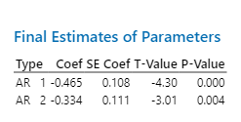
6.79 | 1.91794 | 0.050734 | 1.86721 | 6.275184271 | 0.5148157293 | 0.2684207492 | 0.2684207492 | 0.2650352351
7.15 | 1.95193 | 0.033192 | 1.91874 | 6.798274299 | 0.3517257011 | 0.1801938854 | 0.1801938854 | 0.1237109688
7.26 | 1.96209 | -0.016303 | 1.97839 | 7.4388569 | -0.1788568995 | -0.09115641709 | 0.09115641709 | 0.0319897905
7.26 | 1.96209 | -0.023322 | 1.98541 | 7.516748025 | -0.2567480245 | -0.1308544992 | 0.1308544992 | 0.0659195481
7.18 | 1.95471 | -0.020072 | 1.97478 | 7.399018941 | -0.2190189407 | -0.1120467756 | 0.1120467756 | 0.0479692964
6.83 | 1.92178 | -0.032385 | 1.95416 | 7.174084762 | -0.3440847622 | -0.1790450839 | 0.1790450839 | 0.1183943236
6.25 | 1.86466 | -0.038547 | 1.90321 | 6.637683094 | -0.3876830942 | -0.207911091 | 0.207911091 | 0.1502981815
4.89 | 1.71540 | -0.111941 | 1.82734 | 5.889206533 | -0.9992065332 | -0.582492386 | 0.582492386 | 0.9984136961 | Uji Independensi
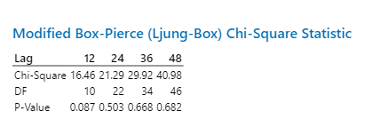
3.35 | 1.50840 | -0.108715 | 1.61711 | 4.110929983 | -0.7609299832 | -0.5044631677 | 0.5044631677 | 0.5790144393
4.14 | 1.62099 | 0.261916 | 1.35907 | 2.465420088 | 1.674579912 | 1.033060512 | 1.033060512 | 2.80421788
4.42 | 1.65746 | 0.053325 | 1.60414 | 4.014686383 | 0.4053136174 | 0.2445387137 | 0.2445387137 | 0.1642791284
4.45 | 1.66128 | 0.038765 | 1.62251 | 4.151461883 | 0.2985381171 | 0.1797038517 | 0.1797038517 | 0.08912500737
3.6 | 1.54576 | -0.159981 | 1.70574 | 4.809491505 | -1.209491505 | -0.7824560847 | 0.7824560847 | 1.462869701
3.33 | 1.50533 | 0.008621 | 1.49671 | 3.274217492 | 0.05578250784 | 0.03705672168 | 0.03705672168 | 0.003111688181
3.45 | 1.52356 | 0.053713 | 1.46984 | 3.104373602 | 0.3456263982 | 0.22685503 | 0.22685503 | 0.1194576071
3.21 | 1.48666 | -0.002719 | 1.48938 | 3.22729864 | -0.01729863969 | -0.01163590701 | 0.01163590701 | 0.0002992429352
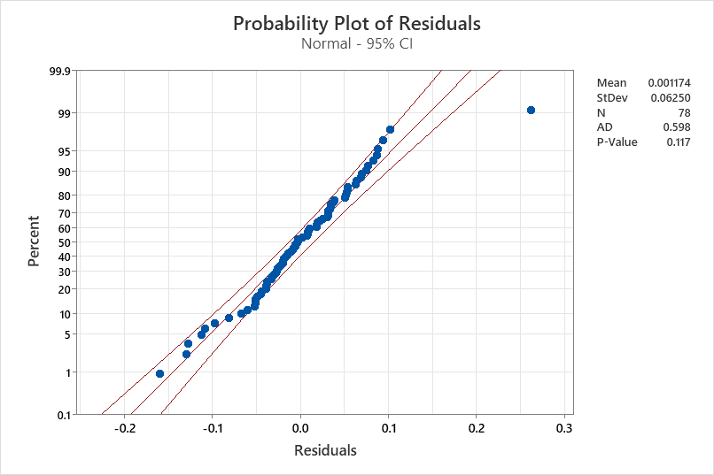
2.79 | 1.41744 | -0.038366 | 1.45581 | 3.017990947 | -0.2279909471 | -0.1608467068 | 0.1608467068 | 0.05197987197 | Uji Normalitas
3.07 | 1.46429 | 0.082592 | 1.38170 | 2.588092453 | 0.4819075465 | 0.3291066666 | 0.3291066666 | 0.2322348834
3.31 | 1.50225 | 0.034325 | 1.46792 | 3.092456208 | 0.2175437918 | 0.1448122082 | 0.1448122082 | 0.04732530133
3.58 | 1.54284 | 0.037299 | 1.50554 | 3.331375257 | 0.2486247434 | 0.1611477028 | 0.1611477028 | 0.06181426302
3.02 | 1.45614 | -0.129037 | 1.58517 | 3.876699011 | -0.856699011 | -0.5883366524 | 0.5883366524 | 0.7339331954
3.49 | 1.52954 | 0.101737 | 1.42780 | 2.850401347 | 0.6395986527 | 0.4181642443 | 0.4181642443 | 0.4090864365
3.83 | 1.57866 | 0.007675 | 1.57098 | 3.7754916 | 0.05450840036 | 0.03452835227 | 0.03452835227 | 0.00297116571
3.61 | 1.54722 | -0.038328 | 1.58555 | 3.879396498 | -0.2693964983 | -0.1741163272 | 0.1741163272 | 0.07257447331
4.17 | 1.62497 | 0.063576 | 1.56140 | 3.708146845 | 0.4618531547 | 0.2842219769 | 0.2842219769 | 0.2133083365
4.33 | 1.64591 | -0.032928 | 1.67884 | 4.589758666 | -0.2597586657 | -0.1578207708 | 0.1578207708 | 0.0674745644
4.37 | 1.65106 | -0.005722 | 1.65678 | 4.414691538 | -0.04469153824 | -0.02706833947 | 0.02706833947 | 0.00199733359
3.88 | 1.58563 | -0.096924 | 1.68256 | 4.619740886 | -0.7397408865 | -0.4665270574 | 0.4665270574 | 0.5472165792
3.82 | 1.57725 | 0.018922 | 1.55833 | 3.686777948 | 0.1332220525 | 0.08446457029 | 0.08446457029 | 0.01774811526
3.72 | 1.56309 | -0.002827 | 1.56592 | 3.739822148 | -0.0198221481 | -0.01268136834 | 0.01268136834 | 0.0003929175554
3.58 | 1.54284 | 0.010289 | 1.53255 | 3.510231887 | 0.06976811348 | 0.04522064482 | 0.04522064482 | 0.004867589658
3.3 | 1.50070 | -0.026649 | 1.52735 | 3.475341412 | -0.1753414117 | -0.1168395187 | 0.1168395187 | 0.03074461066
3.61 | 1.54722 | 0.076432 | 1.47079 | 3.110250035 | 0.4997499648 | 0.3229983646 | 0.3229983646 | 0.2497500273
3.25 | 1.49293 | -0.066860 | 1.55979 | 3.696952654 | -0.4469526542 | -0.2993788927 | 0.2993788927 | 0.1997666751
3.18 | 1.48192 | 0.025997 | 1.45592 | 3.01870012 | 0.1612998801 | 0.1088450852 | 0.1088450852 | 0.02601765132
3.4 | 1.51601 | 0.031542 | 1.48447 | 3.196112056 | 0.2038879439 | 0.1344896039 | 0.1344896039 | 0.04157029366
3.41 | 1.51753 | 0.002884 | 1.51464 | 3.390972482 | 0.0190275181 | 0.01253850204 | 0.01253850204 | 0.000362046445
3.23 | 1.48980 | -0.029322 | 1.51912 | 3.420569742 | -0.1905697419 | -0.1279160642 | 0.1279160642 | 0.03631682654
3.12 | 1.47236 | -0.014224 | 1.48658 | 3.209483174 | -0.08948317355 | -0.06077553856 | 0.06077553856 | 0.008007238348
3.18 | 1.48192 | 0.022022 | 1.45990 | 3.043006609 | 0.1369933906 | 0.09244307724 | 0.09244307724 | 0.01876718908
3.2 | 1.48508 | 0.009605 | 1.47548 | 3.139510067 | 0.06048993316 | 0.04073166021 | 0.04073166021 | 0.003659032014
2.88 | 1.43283 | -0.049369 | 1.48220 | 3.181727561 | -0.3017275605 | -0.2105821405 | 0.2105821405 | 0.09103952078
3.16 | 1.47875 | 0.070243 | 1.40850 | 2.738566924 | 0.4214330756 | 0.2849935358 | 0.2849935358 | 0.1776058372
3.23 | 1.48980 | -0.007696 | 1.49750 | 3.279324308 | -0.0493243076 | -0.03310793851 | 0.03310793851 | 0.002432887321
3.13 | 1.47396 | -0.010305 | 1.48426 | 3.194798581 | -0.06479858072 | -0.04396230135 | 0.04396230135 | 0.004198856063
2.82 | 1.42261 | -0.059683 | 1.48229 | 3.182323288 | -0.3623232877 | -0.2546897996 | 0.2546897996 | 0.1312781648
2.57 | 1.37841 | -0.018368 | 1.39677 | 2.672034772 | -0.1020347717 | -0.07402372491 | 0.07402372491 | 0.01041109464
2.48 | 1.36180 | 0.019052 | 1.34275 | 2.379332045 | 0.1006679552 | 0.07392267523 | 0.07392267523 | 0.0101340372
2.83 | 1.42432 | 0.094359 | 1.32996 | 2.31329979 | 0.5167002098 | 0.3627699037 | 0.3627699037 | 0.2669791068
3.32 | 1.50379 | 0.063004 | 1.44079 | 2.927309174 | 0.3926908262 | 0.2611342321 | 0.2611342321 | 0.154206085 |  | AR1 | -0.465
3.28 | 1.49760 | -0.051311 | 1.54892 | 3.621640541 | -0.3416405406 | -0.228124691 | 0.228124691 | 0.116718259 |  | AR2 | -0.334
3.32 | 1.50379 | -0.021830 | 1.52562 | 3.463754988 | -0.1437549876 | -0.0955951751 | 0.0955951751 | 0.02066549646
3.49 | 1.52954 | -0.003314166 | 1.53285 | 3.512288101 | -0.02228810135 | -0.01457177406 | 0.01457177406 | 0.0004967594618
3.39 | 1.51450 | -0.027552432 | 1.54205 | 3.574610929 | -0.1846109292 | -0.1218960158 | 0.1218960158 | 0.03408119518
3.13 | 1.47396 | -0.037938897 | 1.51190 | 3.37292203 | -0.2429220299 | -0.1648093425 | 0.1648093425 | 0.05901111262
3 | 1.45285 | -0.006073134 | 1.45892 | 3.0370335 | -0.03703349996 | -0.02549021694 | 0.02549021694 | 0.00137148012
2.72 | 1.40525 | -0.025974966 | 1.43122 | 2.870542232 | -0.1505422317 | -0.107128475 | 0.107128475 | 0.02266296352
2.68 | 1.39819 | 0.034705779 | 1.36348 | 2.48902159 | 0.1909784103 | 0.136589855 | 0.136589855 | 0.03647275319
2.98 | 1.44955 | 0.068433938 | 1.38112 | 2.58489384 | 0.3951061604 | 0.2725713915 | 0.2725713915 | 0.156108878
2.96 | 1.44624 | -0.013931241 | 1.46017 | 3.04464808 | -0.08464808012 | -0.05852992003 | 0.05852992003 | 0.007165297468
2.67 | 1.39641 | -0.052424343 | 1.44884 | 2.975685277 | -0.3056852768 | -0.218907526 | 0.218907526 | 0.09344348847
2.19 | 1.30542 | -0.081093999 | 1.38652 | 2.614726883 | -0.4247268834 | -0.3253559488 | 0.3253559488 | 0.1803929255
1.96 | 1.25709 | 0.007950742 | 1.24914 | 1.923763278 | 0.03623672195 | 0.02882583121 | 0.02882583121 | 0.001313100018
1.54 | 1.15813 | -0.044540391 | 1.20267 | 1.720777009 | -0.1807770094 | -0.1560939794 | 0.1560939794 | 0.03268032712
1.32 | 1.09899 | 0.030523521 | 1.06847 | 1.215052685 | 0.1049473149 | 0.0954940242 | 0.0954940242 | 0.01101393891
1.42 | 1.12662 | 0.08837261 | 1.03825 | 1.116723161 | 0.3032768392 | 0.2691914166 | 0.2691914166 | 0.0919768412
1.44 | 1.13199 | 0.031440202 | 1.10055 | 1.325511356 | 0.1144886436 | 0.1011391182 | 0.1011391182 | 0.01310764951
1.59 | 1.17078 | 0.052065442 | 1.11871 | 1.39088489 | 0.1991151099 | 0.1700705811 | 0.1700705811 | 0.03964682699
1.68 | 1.19290 | -0.008551628 | 1.20145 | 1.715669095 | -0.03566909501 | -0.02990108412 | 0.02990108412 | 0.001272284339
1.55 | 1.16068 | -0.050929616 | 1.21161 | 1.75867352 | -0.2086735202 | -0.1797854598 | 0.1797854598 | 0.04354463804
1.38 | 1.11573 | -0.043594613 | 1.15932 | 1.544677337 | -0.1646773374 | -0.147596122 | 0.147596122 | 0.02711862545
1.37 | 1.11297 | 0.018101863 | 1.09487 | 1.305493274 | 0.06450672607 | 0.0579588831 | 0.0579588831 | 0.004161117709
1.42 | 1.12662 | 0.031786722 | 1.09483 | 1.305362517 | 0.1146374827 | 0.1017533236 | 0.1017533236 | 0.01314175245
1.68 | 1.19290 | 0.074375779 | 1.11853 | 1.390202899 | 0.2897971009 | 0.2429343242 | 0.2429343242 | 0.0839823597
1.33 | 1.10182 | -0.127385809 | 1.22920 | 1.834842934 | -0.5048429342 | -0.4581911793 | 0.4581911793 | 0.2548663882
1.52 | 1.15299 | 0.086615114 | 1.06638 | 1.208069818 | 0.3119301822 | 0.2705394353 | 0.2705394353 | 0.0973004386
1.59 | 1.17078 | -0.019789315 | 1.19057 | 1.670348567 | -0.08034856708 | -0.06862827988 | 0.06862827988 | 0.006455892232
1.6 | 1.17328 | 0.01670 | 1.156576112 | 1.533933469 | 0.06606653102 | 0.05630937535 | 0.05630937535 | 0.004364786521
1.66 | 1.18806 | -0.00598 | 1.19403706 | 1.684701492 | -0.02470149165 | -0.02079152907 | 0.02079152907 | 0.0006101636898
1.75 | 1.20958 | 0.00735 | 1.20222951 | 1.718925331 | 0.0310746688 | 0.02569056004 | 0.02569056004 | 0.0009656350409
1.87 | 1.23716 | 0.01330 | 1.223858842 | 1.811479081 | 0.05852091939 | 0.04730259802 | 0.04730259802 | 0.003424698006
2.18 | 1.30339 | 0.04372 | 1.259673903 | 1.971863549 | 0.2081364512 | 0.1596882412 | 0.1596882412 | 0.04332078234
2.06 | 1.27854 | -0.07109 | 1.34962773 | 2.415362571 | -0.3553625709 | -0.277943696 | 0.277943696 | 0.1262825568
2.64 | 1.39106 | 0.10792 | 1.283136224 | 2.081849404 | 0.5581505956 | 0.4012416961 | 0.4012416961 | 0.3115320874
3.47 | 1.52655 | 0.05643 | 1.470120678 | 3.106094507 | 0.363905493 | 0.2383837184 | 0.2383837184 | 0.1324272079
3.55 | 1.53843 | -0.06705 | 1.605482877 | 4.024598697 | -0.4745986966 | -0.3084955481 | 0.3084955481 | 0.2252439228
4.35 | 1.64849 | 0.04838 | 1.600113853 | 3.985141808 | 0.3648581919 | 0.2213287108 | 0.2213287108 | 0.1331215002
4.94 | 1.72134 | -0.03284 | 1.754183629 | 5.222372008 | -0.282372008 | -0.1640417824 | 0.1640417824 | 0.07973395091
4.69 | 1.69121 | -0.08749 | 1.778702305 | 5.439986809 | -0.749986809 | -0.4434604144 | 0.4434604144 | 0.5624802137

 |  | Training |  |  | Testing
 |  | MAPE (%) | 19.48087135 |  | MAPE (%) | 19.70564892
 |  | MSE | 1.266256638 |  | MSE | 0.1970564892
 |  | RMSE | 1.125280693 |  | RMSE | 0.4439104517
 |  | MAD | -0.0489891740 |  | MAD | -0.0196923938
 |  | MPE (%) | -3.5633319580 |  | MPE (%) | -0.5399005850

